ログイン画面
外部設計書 |  |  |  |  | 画面名 |  | ログイン画面 |  |  |  | 作成者 | 藤橋遼太郎 |  |  | 更新者 | 佐野友樹
 |  |  |  |  | システム名 |  | まめぇまめぇ |  |  |  | 作成日 | 2023-06-07 |  |  | 更新日 | 2023-06-12
 |  |  |  |  | 備考

 | 画面設計

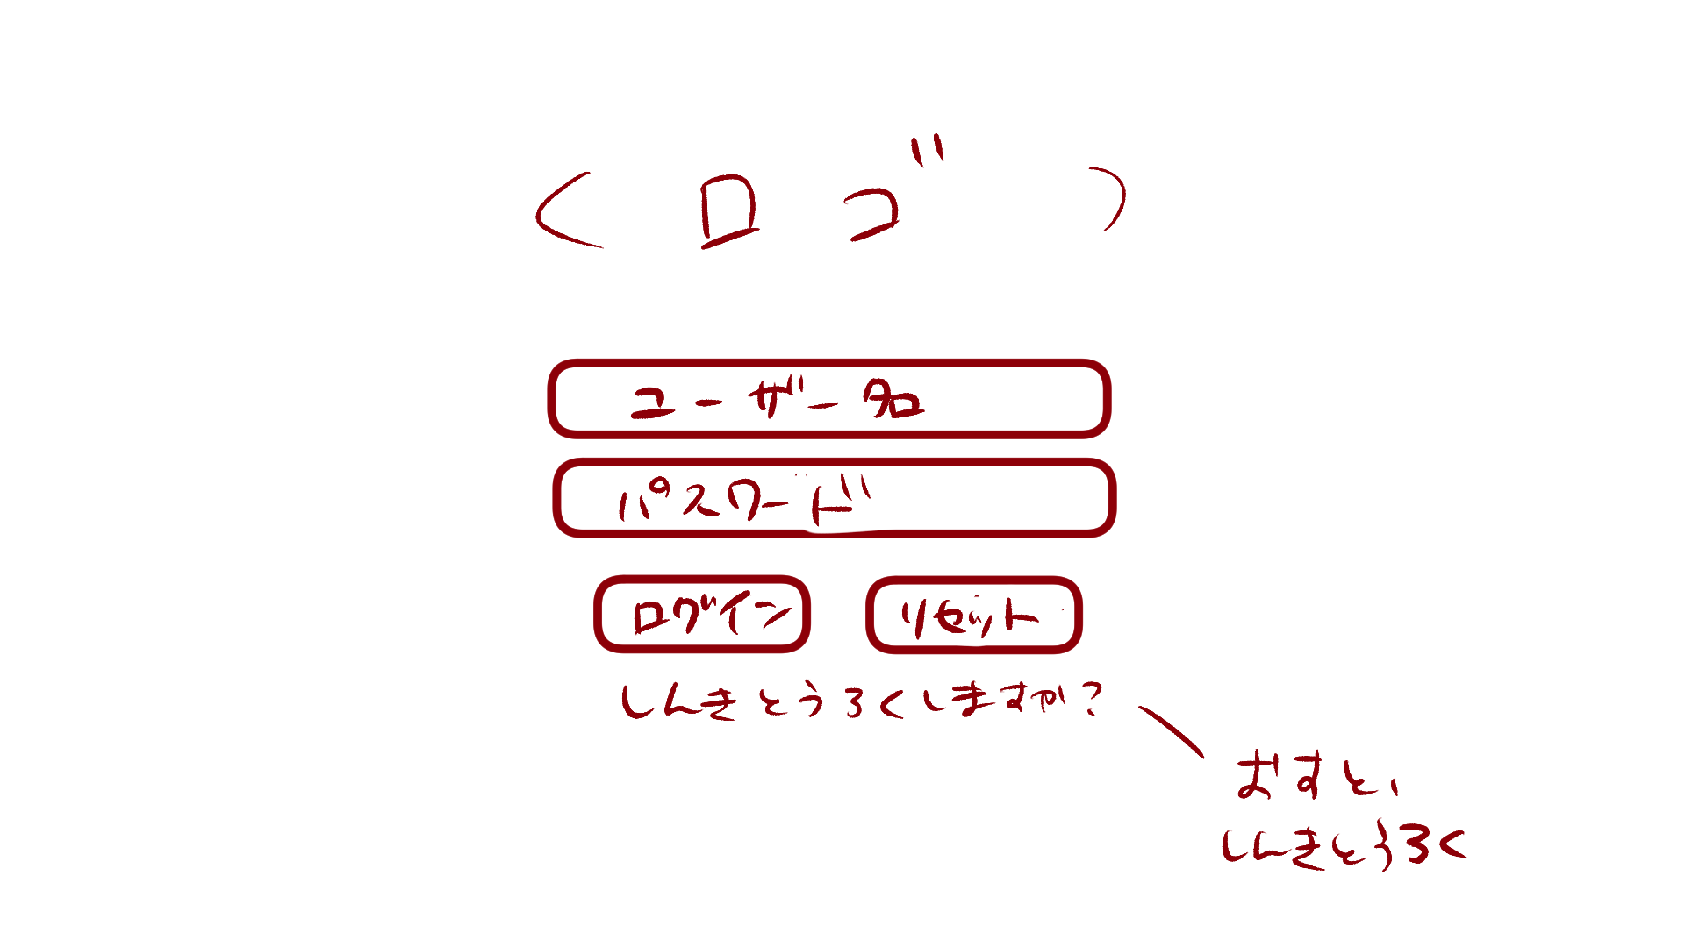

6

１

2

3
4

5

 | 機能設計

 |  | 「１ ユーザ名」入力
 |  |  | ユーザ名を入力。

 |  | 「２ パスワード」入力
 |  |  | パスワードを入力。

 |  | 「３ ログイン」クリック
 |  |  | データベースにユーザ名とパスワードが保存されている場合、ログイン可能。
 |  |  | 保存されていない場合、「入力されたユーザ名、パスワードは現在ご利用いただけません」とエラーメッセージを表示。

 |  | 「４ リセット」クリック
 |  |  | ユーザ名、パスワードが入力された状態の場合、入力内容を消去する。

 |  | 「５ 新規登録」クリック
 |  |  | 新規登録画面に遷移する。

 |  | 「６ ロゴ」
 |  |  | このアプリのロゴを表示する。

 | 項目定義書

 | No |  | 物理名 | 論理名 |  | 画面型 |  | データ型 | min | max | DBテーブル |  | DBカラム | 備考
 |  | 1 | username | ユーザ名入力 |  | Textbox |  | String | 1 | 10 | users |  | user | 「ユーザ名は10文字以内で作成してください」とエラーメッセージを出す。
 |  | 2 | password | パスワード入力 |  | Password |  | String | 1 | 10 | users |  | pw
 |  | 3 | login_button | ログインボタン |  | Button
 |  | 4 | reset_button | リセットボタン |  | Button
 |  | 5 | signup | 新規登録 |  | Link |  | String
 |  | 6 | logo | ロゴ |  | image

新規登録
外部設計書 |  |  |  |  |  | 画面名 |  | 新規登録 |  |  |  | 作成者 | 佐野友樹 |  |  | 更新者
 |  |  |  |  |  | システム名 |  | まめぇまめぇ |  |  |  | 作成日 | 2023-06-12 |  |  | 更新日
 |  |  |  |  |  | 備考

 | 画面設計

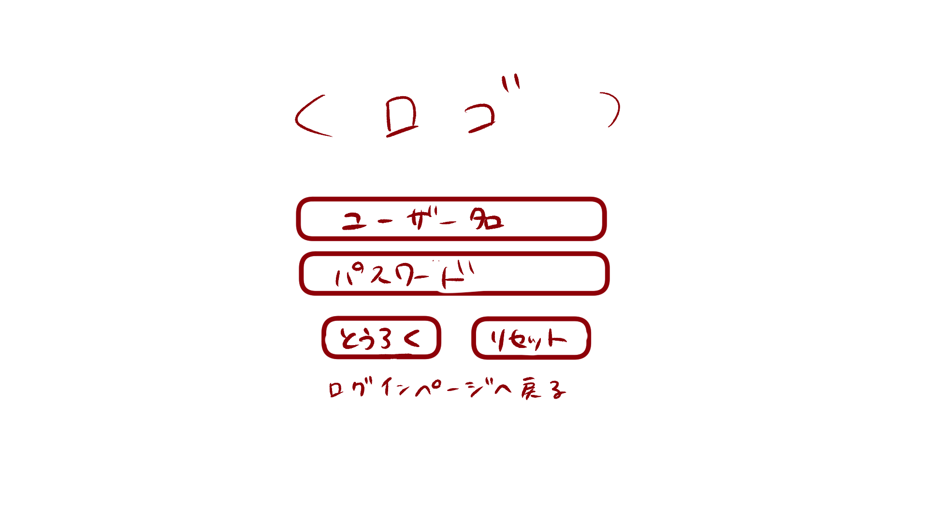

１

２

 | 機能設計

 |  |  | 「１ 登録ボタン」クリック
 |  |  |  | 登録完了ポップアップ画面に遷移する。

 |  |  | 「２ ログインページへ戻る」クリック
 |  |  |  | ログイン画面へ遷移

 | 項目定義書

 | No |  | 物理名 |  | 論理名 |  | 画面型 |  | データ型 | min | max | DBテーブル |  | DBカラム | 備考
 |  | 1 | regist_button |  | 登録ボタン |  | Button
 |  | 2 | return_login |  | ログインページ遷移 |  | Link |  | String

登録完了ポップアップ
外部設計書 |  |  |  |  |  | 画面名 |  | 登録完了 |  |  |  | 作成者 | 佐野友樹 |  |  | 更新者
 |  |  |  |  |  | システム名 |  | まめぇまめぇ |  |  |  | 作成日 | 2023-06-12 |  |  | 更新日
 |  |  |  |  |  | 備考

 | 画面設計

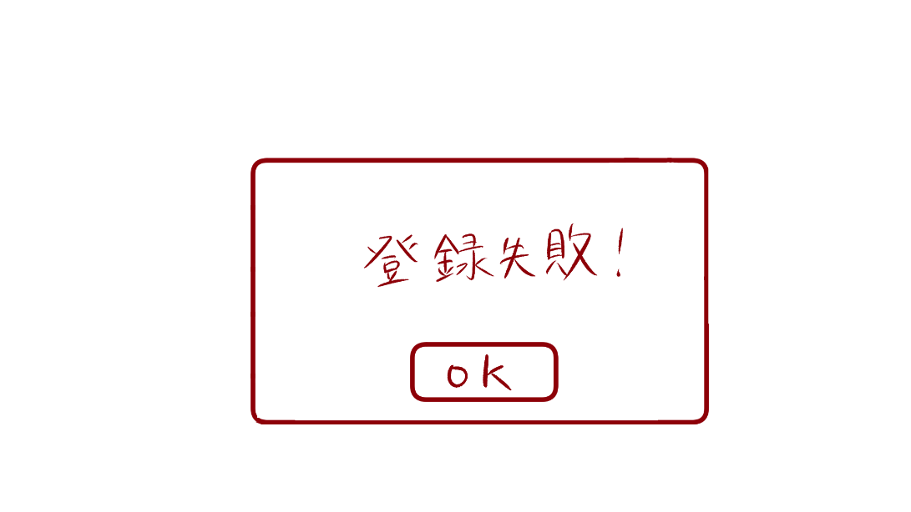
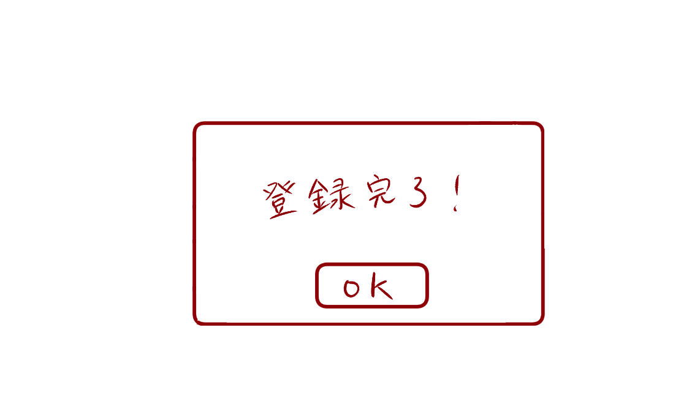
１
１

 | 機能設計

 |  |  | 「１ 登録結果ポップアップ」
 |  |  |  | 登録が完了した場合、「登録完了」と表示する
 |  |  |  | 登録が失敗した場合、「登録失敗」と表示する
 |  |  |  | 「ok」をクリックするとログイン画面に戻る。

 | 項目定義書

 | No |  | 物理名 |  | 論理名 |  | 画面型 |  | データ型 | min | max | DBテーブル |  | DBカラム | 備考
 |  | 1 | result |  | 登録結果 |  | Pop up

アイキャッチ
外部設計書 |  |  |  |  |  | 画面名 |  | アイキャッチ |  |  |  | 作成者 | 佐野友樹 |  |  | 更新者
 |  |  |  |  |  | システム名 |  | まめぇまめぇ |  |  |  | 作成日 | 2023-06-12 |  |  | 更新日
 |  |  |  |  |  | 備考

 | 画面設計

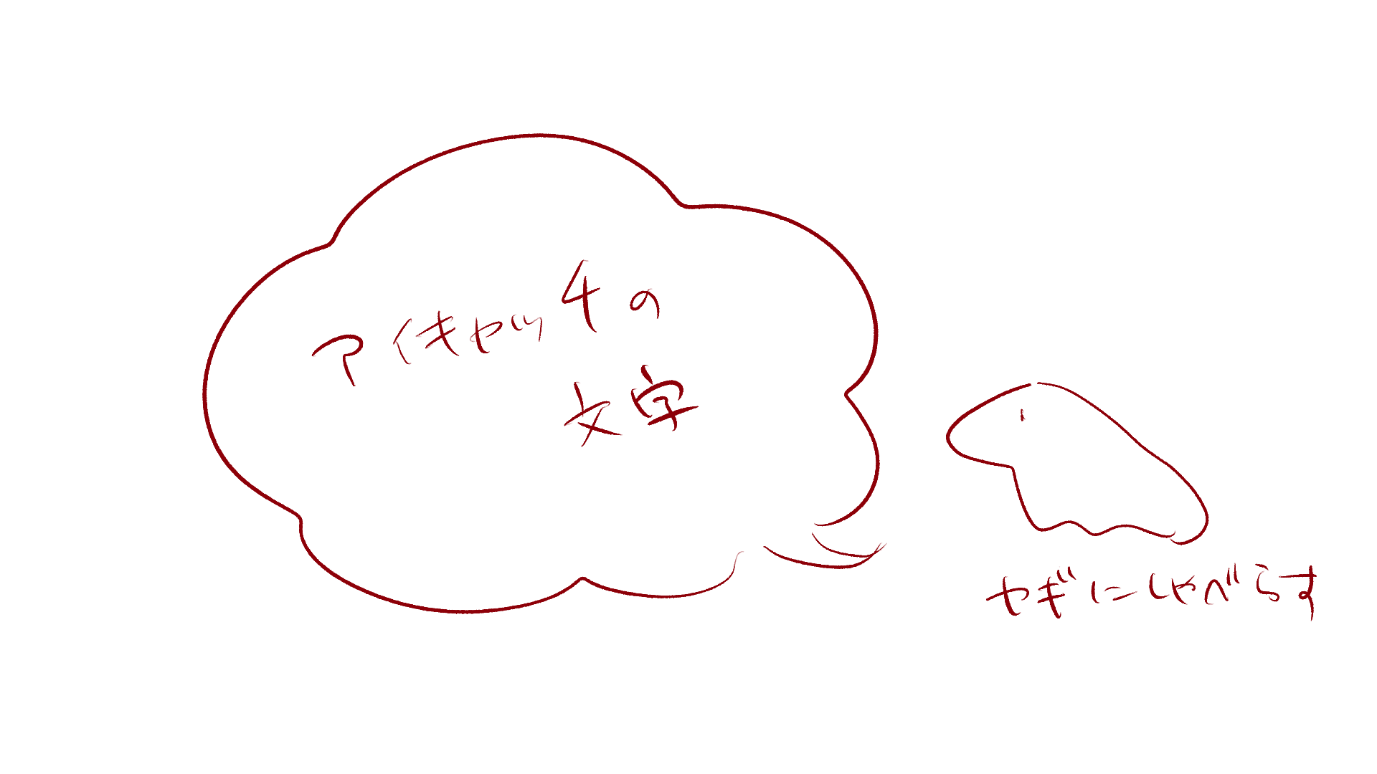

2

１

 | 機能設計

 |  |  | 「１ アイキャッチの文章」
 |  |  |  | ログイン後、3秒間アイキャッチを表示
 |  |  |  | 内容はユーザのタグ付けによって変更

 |  |  | 「２ アイキャッチの画像」
 |  |  |  | ログイン後、3秒間アイキャッチを表示

 | 項目定義書

 | No |  | 物理名 |  | 論理名 |  | 画面型 |  | データ型 | min | max | DBテーブル |  | DBカラム | 備考
 |  | 1 | eyecatch |  | アイキャッチ |  | Text |  | String | 1 | 50 | eyecatches |  | message
 |  | 2 | eyecatch_image |  | アイキャッチ画像 |  | Image

トップ
外部設計書 |  |  |  |  |  | 画面名 |  | トップ |  |  |  | 作成者 | 佐野友樹 |  |  | 更新者
 |  |  |  |  |  | システム名 |  | まめぇまめぇ |  |  |  | 作成日 | 2023-06-12 |  |  | 更新日
 |  |  |  |  |  | 備考

 | 画面設計
１０
１１
９
９

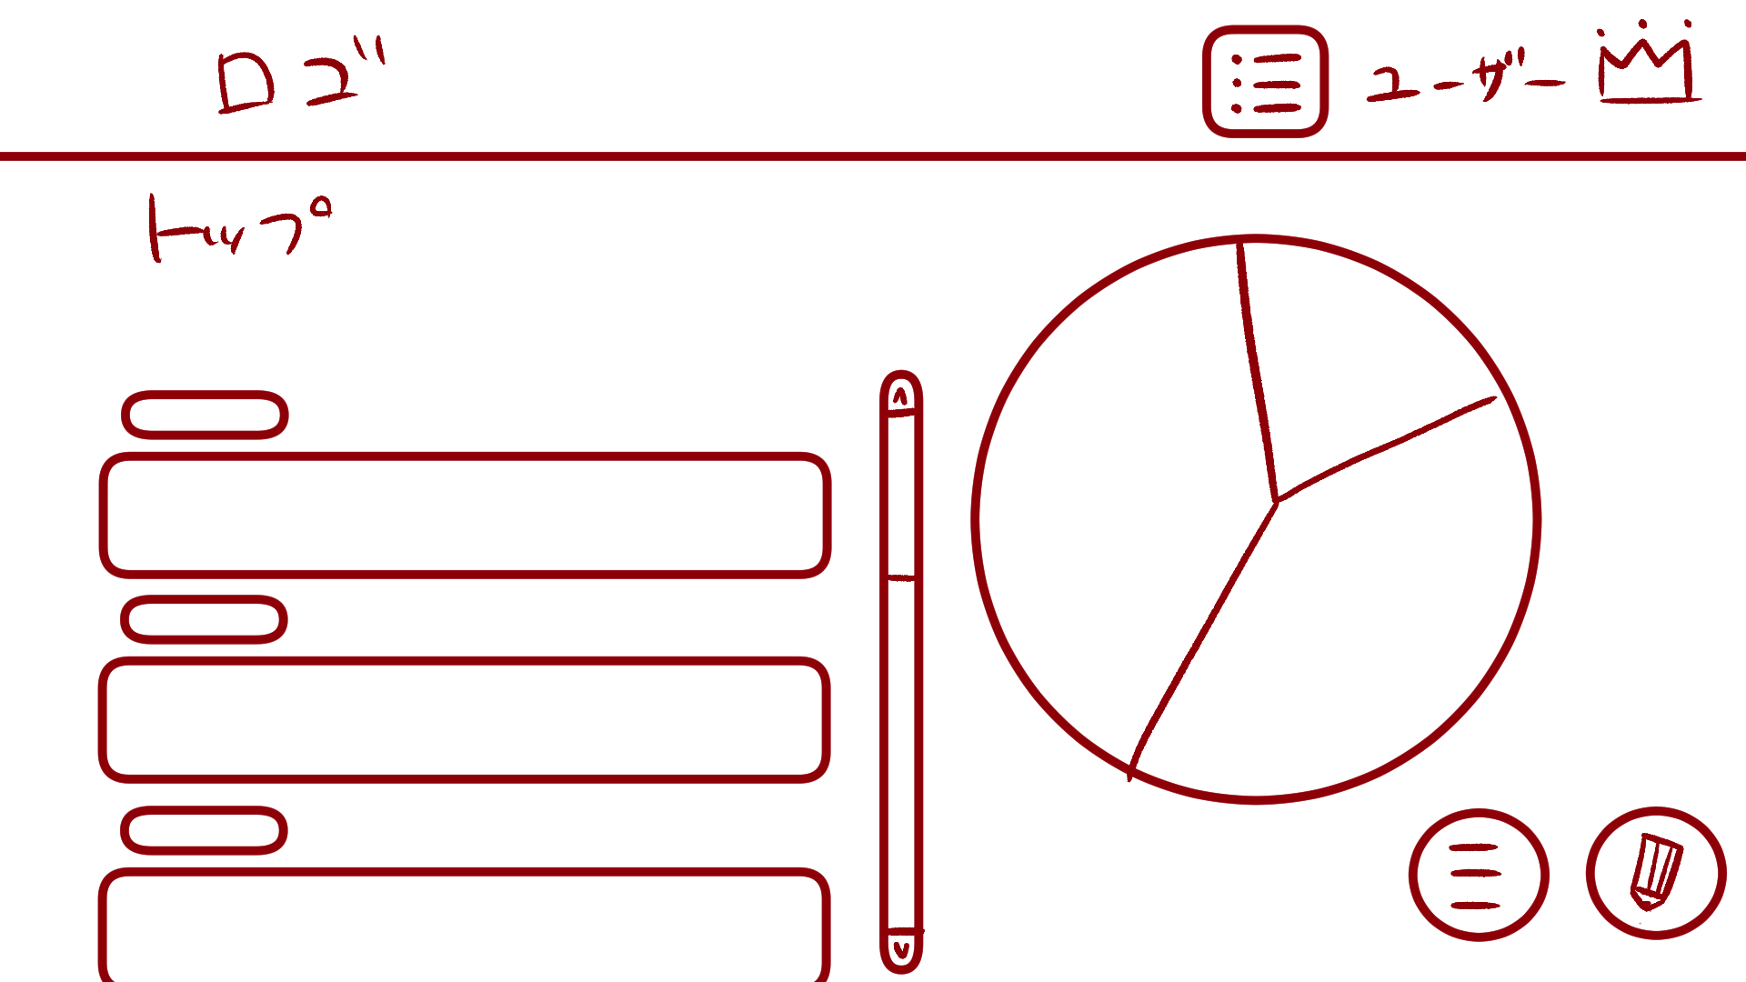
１
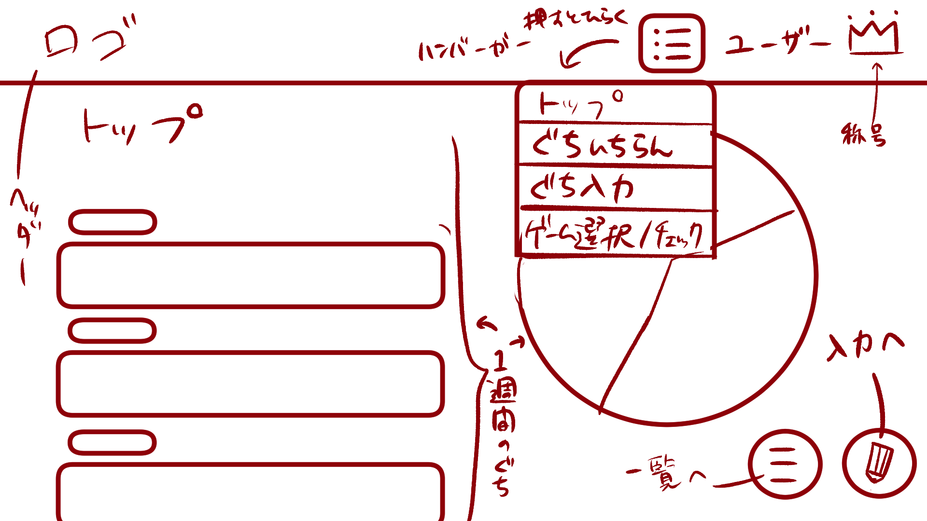

２
５
８

３

４

６
７

 | 機能設計

 |  |  | 「１ ロゴ」
 |  |  |  | このアプリのロゴを表示する。
 |  |  |  | ロゴの画像をクリックするとトップ画面に遷移する。

 |  |  | 「２ タイトル」
 |  |  |  | トップページのタイトルを表示する。

 |  |  | 「３ タグ」
 |  |  |  | 新規愚痴入力で選択した愚痴のタグが表示される。

 |  |  | 「４ 愚痴内容」
 |  |  |  | 新規愚痴入力で選択した愚痴の内容が表示される。

 |  |  | 「５ スクロールバー」スクロール
 |  |  |  | 愚痴の内容（画面左）のみをスクロール可能なスクロールバーである。

 |  |  | 「６ 愚痴一覧表示ボタン」クリック
 |  |  |  | 愚痴一覧表示画面に遷移する。

 |  |  | 「７ 新規愚痴入力ボタン」クリック
 |  |  |  | 愚痴入力画面に遷移する。

 |  |  | 「８ 週間円グラフ」
 |  |  |  | 直近1週間の愚痴のタグの割合を示す円グラフである。

 |  |  | 「９ ハンバーガーメニュー」クリック
 |  |  |  | ボタンを押すとメニューが開く
 |  |  |  | 「トップ画面」「愚痴一覧表示画面」「愚痴入力画面」「ゲーム選択/チェックボックス画面」に遷移可能

 |  |  | 「１０ ユーザ名表示」
 |  |  |  | ログイン中のユーザ名を表示する。

 |  |  | 「１１ 称号表示」クリック
 |  |  |  | ユーザが獲得とした称号を表示する。
 |  |  |  | 称号をクリックした際、プルダウンメニューが表示され、獲得した称号をクリックすることが可能である。

 | 項目定義書

 | No |  | 物理名 |  | 論理名 |  | 画面型 |  | データ型 | min | max | DBテーブル |  | DBカラム | 備考
 |  | 1 | logo |  | ロゴ |  | Image |  | Link
 |  | 2 | title |  | タイトル |  | Text |  | String
 |  | 3 | tag |  | タグ |  | Text |  | String |  |  | murmurs |  | tag
 |  | 4 | murmur |  | 愚痴内容 |  | Text |  | String | 1 | 200 | murmurs |  | murmur
 |  | 5 | scrollbar |  | スクロールバー |  | Change
 |  | 6 | murlist_button |  | 愚痴一覧表示ボタン |  | Button
 |  | 7 | murinput_button |  | 愚痴一覧入力ボタン |  | Button
 |  | 8 | weekly_piegraph |  | 週間円グラフ |  | Graph |  |  |  |  | murmurs |  | tag
 |  | 9 | hamburger |  | ハンバーガーメニュー |  | Menu
 |  | 10 | login_user |  | ユーザ名表示 |  | Text |  | String | 1 | 10
 |  | 11 | crown_user |  | 称号表示 |  | image

愚痴入力
外部設計書 |  |  |  |  |  | 画面名 |  | 愚痴入力 |  |  |  | 作成者 | 佐野友樹 |  |  | 更新者
 |  |  |  |  |  | システム名 |  |  |  |  |  | 作成日 | 2023-06-13 |  |  | 更新日
 |  |  |  |  |  | 備考

 | 画面設計

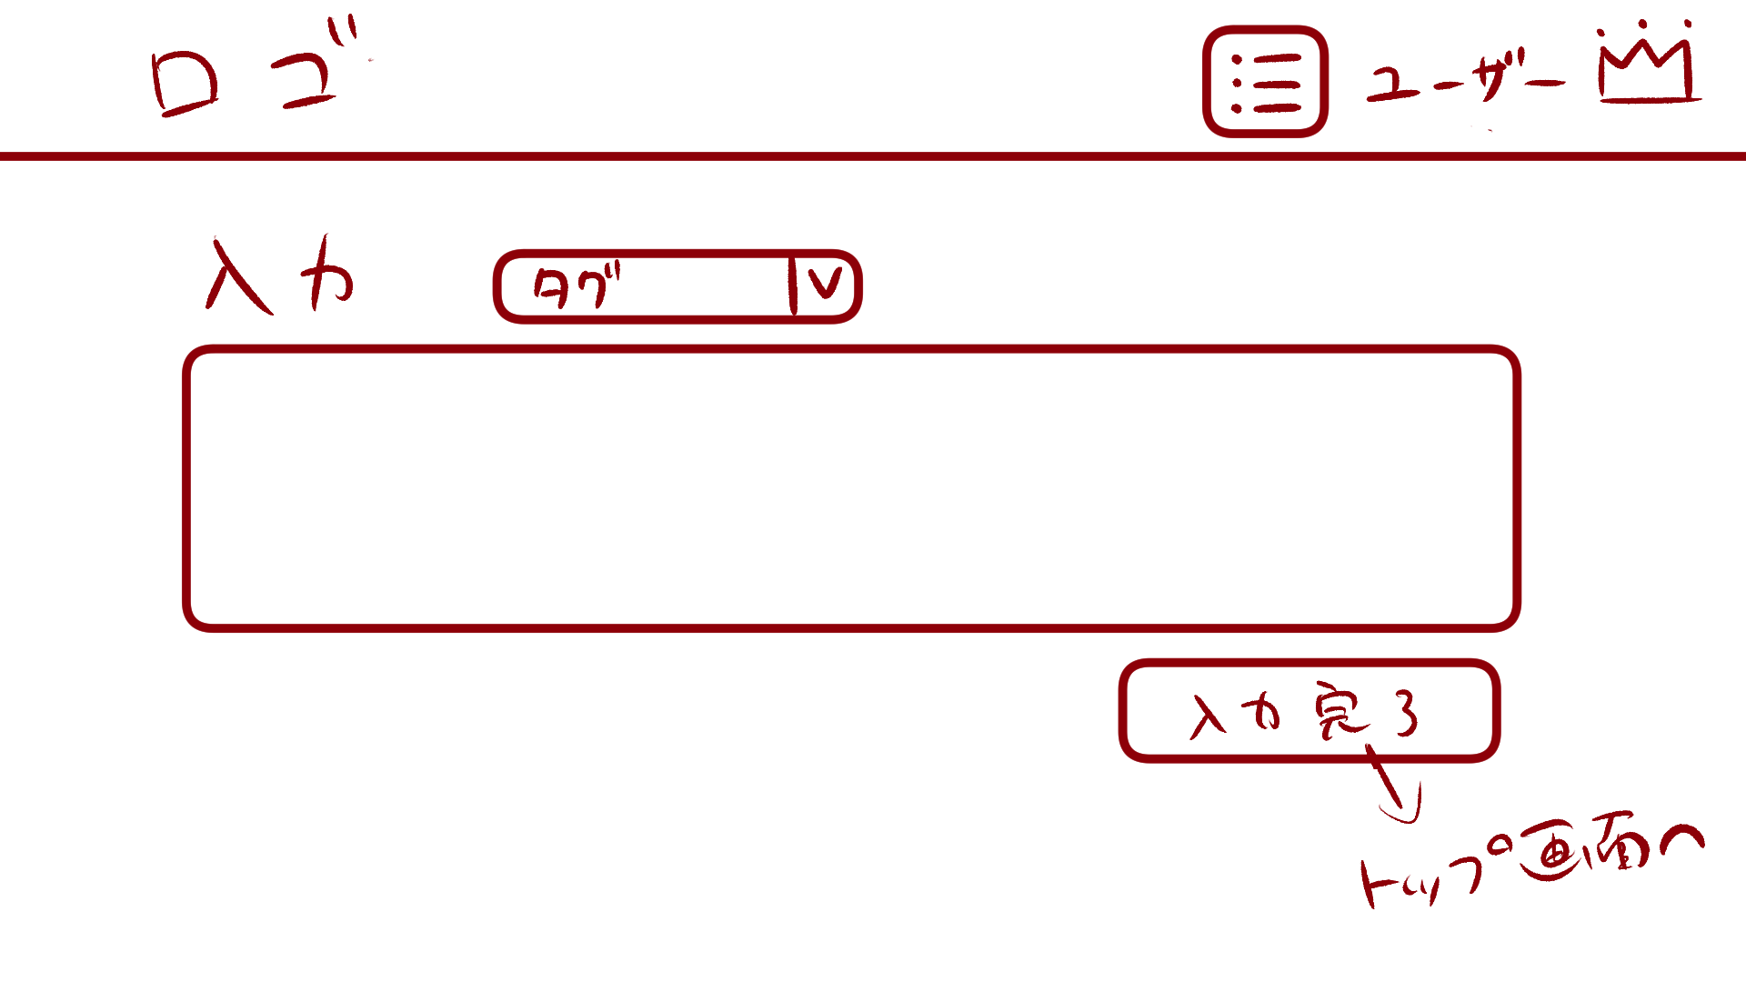

１

２

もどる
４
３

 | 機能設計

 |  |  | 「１ タグ付けプルダウンメニュー」クリック
 |  |  |  | 「仕事」「友達」「家族」「恋愛」「自分」「その他」でタグの変更が可能
 |  |  |  | 選択しない場合は「その他」になる。

 |  |  | 「２ 愚痴入力テキストボックス」
 |  |  |  | 愚痴の入力可能。200文字まで入力可能。

 |  |  | 「３ 愚痴入力完了ボタン」
 |  |  |  | テキストボックスが空の場合、「愚痴を入力してください。」と表示する。
 |  |  |  | 選択したタグと入力した愚痴の内容をデータベースのmurmursテーブルに登録する。
 |  |  |  | 登録後、トップ画面に遷移する。

 |  |  | 「４ 戻るボタン」
 |  |  |  | トップ画面に遷移する。

 | 項目定義書

 | No |  | 物理名 |  | 論理名 |  | 画面型 |  | データ型 | min | max | DBテーブル |  | DBカラム | 備考
 |  | 1 | tag_menu |  | タグ付けプルダウンメニュー |  | Menu |  |  |  |  | murmurs |  | tag
 |  | 2 | murmur_text |  | 愚痴入力テキストボックス |  | Textbox |  | String | 1 | 200 | murmurs |  | murmur
 |  | 3 | murmur_end_button |  | 愚痴入力完了ボタン |  | Button
 |  | 4 | back_button |  | 戻るボタン |  | Button

愚痴一覧表示
外部設計書 |  |  |  |  |  | 画面名 |  | 愚痴一覧表示 |  |  |  | 作成者 | 佐野友樹 |  |  | 更新者
 |  |  |  |  |  | システム名 |  | まめぇまめぇ |  |  |  | 作成日 | 2023-06-12 |  |  | 更新日
 |  |  |  |  |  | 備考

 | 画面設計

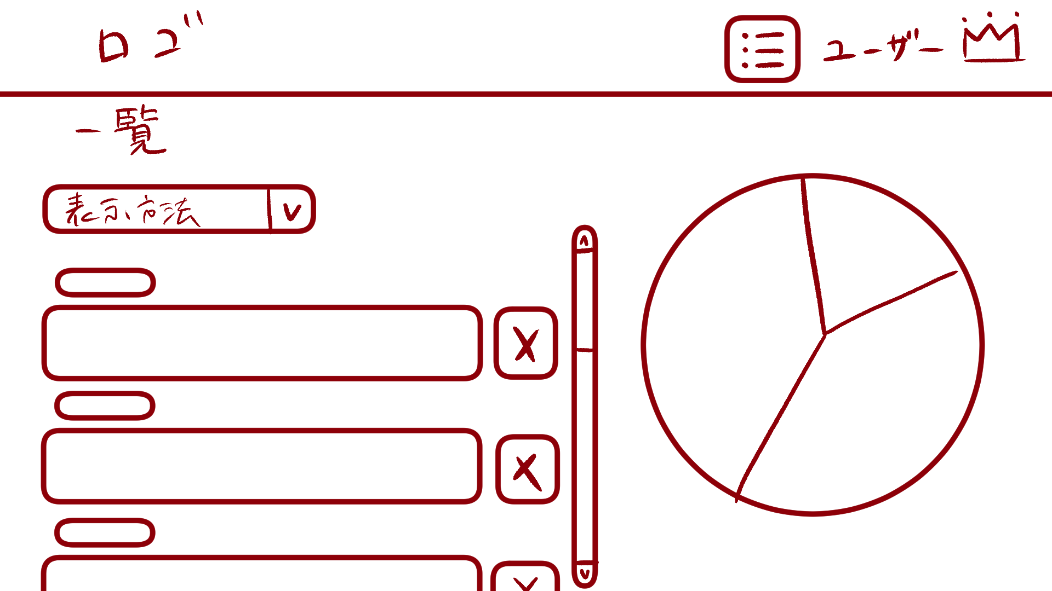

３
１

２

 | 機能設計

 |  |  | 「１ 表示方法プルダウンメニュー」クリック
 |  |  |  | 「新しい順」「古い順」「タグ順」で愚痴の一覧の表示方法変更可能。

 |  |  | 「２ 削除ボタン」クリック
 |  |  |  | 登録した愚痴の削除が可能。
 |  |  |  | 削除ボタンにマウスカーソルをホバーすると、マウスカーソルが爆弾に変わる。
 |  |  |  | 削除選択ホップアップ画面に遷移する。

 |  |  | 「３ 一覧円グラフ」
 |  |  |  | 過去の愚痴のタグの割合を示す円グラフである。

 | 項目定義書

 | No |  | 物理名 |  | 論理名 |  | 画面型 |  | データ型 | min | max | DBテーブル |  | DBカラム | 備考
 |  | 1 | displaymethod_menu |  | 表示方法プルダウンメニュー |  | Menu |  |  |  |  | murmurs |  | now_timestamp,tag
 |  | 2 | delete_button |  | 削除ボタン |  | Button
 |  | 3 | total_piegraph |  | 一覧円グラフ |  | Graph |  |  |  |  | murmurs |  | tag

削除選択ポップアップ
外部設計書 |  |  |  |  |  | 画面名 |  | 削除選択ポップアップ |  |  |  | 作成者 | 佐野友樹 |  |  | 更新者
 |  |  |  |  |  | システム名 |  | まめぇまめぇ |  |  |  | 作成日 | 2023-06-12 |  |  | 更新日
 |  |  |  |  |  | 備考

 | 画面設計

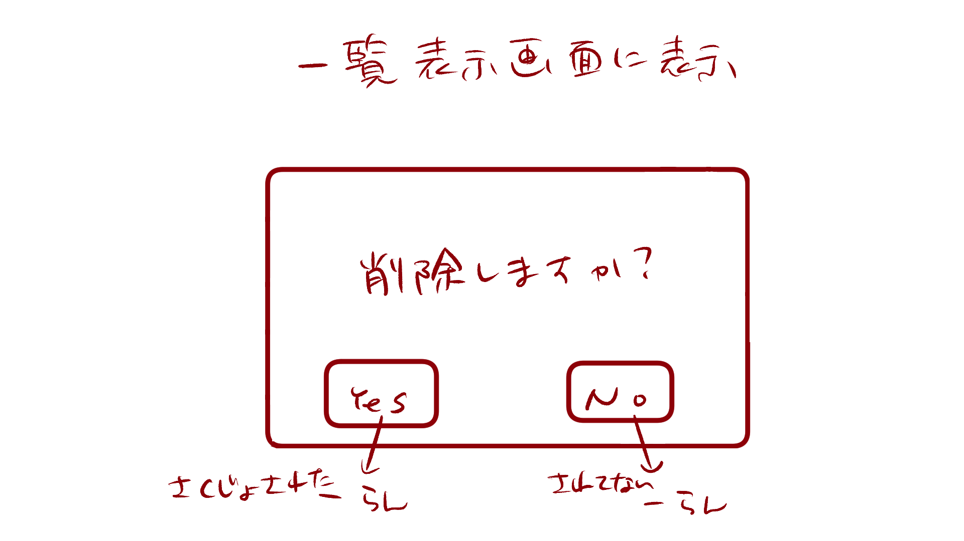

１

 | 機能設計

 |  |  | 「１ 削除選択ポップアップ」
 |  |  |  | 愚痴内容を削除する場合は「Yes」、削除しない場合は「No」をクリックする。
 |  |  |  | 削除する場合、「Yes」の上にマウスカーソルをホバーすると、マウスカーソルが爆弾になる。

 | 項目定義書

 | No |  | 物理名 |  | 論理名 |  | 画面型 |  | データ型 | min | max | DBテーブル |  | DBカラム | 備考
 |  | 1 | delete_popup |  | 削除選択ポップアップ |  | Pop up

ゲーム開始ポップアップ
外部設計書 |  |  |  |  |  | 画面名 |  | ゲーム開始ポップアップ |  |  |  | 作成者 | 佐野友樹 |  |  | 更新者
 |  |  |  |  |  | システム名 |  | まめぇまめぇ |  |  |  | 作成日 | 2023-06-12 |  |  | 更新日
 |  |  |  |  |  | 備考

 | 画面設計

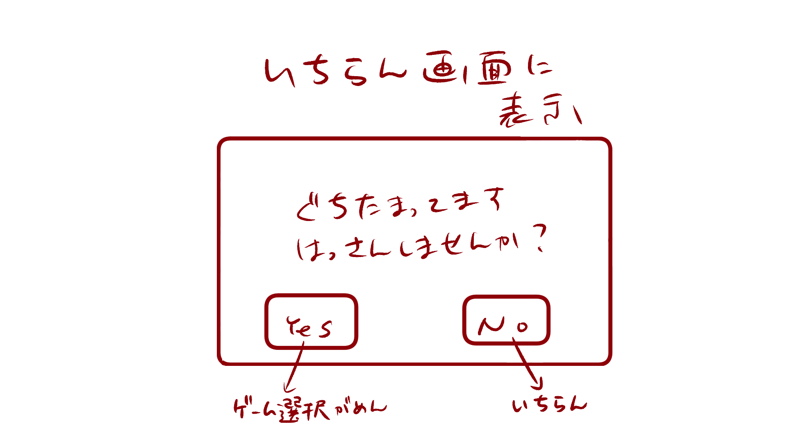

１

 | 機能設計

 |  |  | 「１ ゲーム開始ポップアップ」
 |  |  |  | ゲームを開始する場合は「Yes」、開始しない場合は「No」をクリック。
 |  |  |  | Yesを選択した場合はゲーム選択画面へ遷移する。
 |  |  |  | Noを選択した場合は愚痴一覧表示画面へ遷移する。

 | 項目定義書

 | No |  | 物理名 |  | 論理名 |  | 画面型 |  | データ型 | min | max | DBテーブル |  | DBカラム | 備考
 |  | 1 | gamestart_popup |  | ゲーム開始ポップアップ |  | Pop up

ゲーム選択.チェックボックス画面
外部設計書 |  |  |  |  |  | 画面名 |  | ゲーム選択.チェックボックス |  |  |  | 作成者 | 佐野友樹 |  |  | 更新者
 |  |  |  |  |  | システム名 |  | まめぇまめぇ |  |  |  | 作成日 | 2023-06-12 |  |  | 更新日
 |  |  |  |  |  | 備考

 | 画面設計

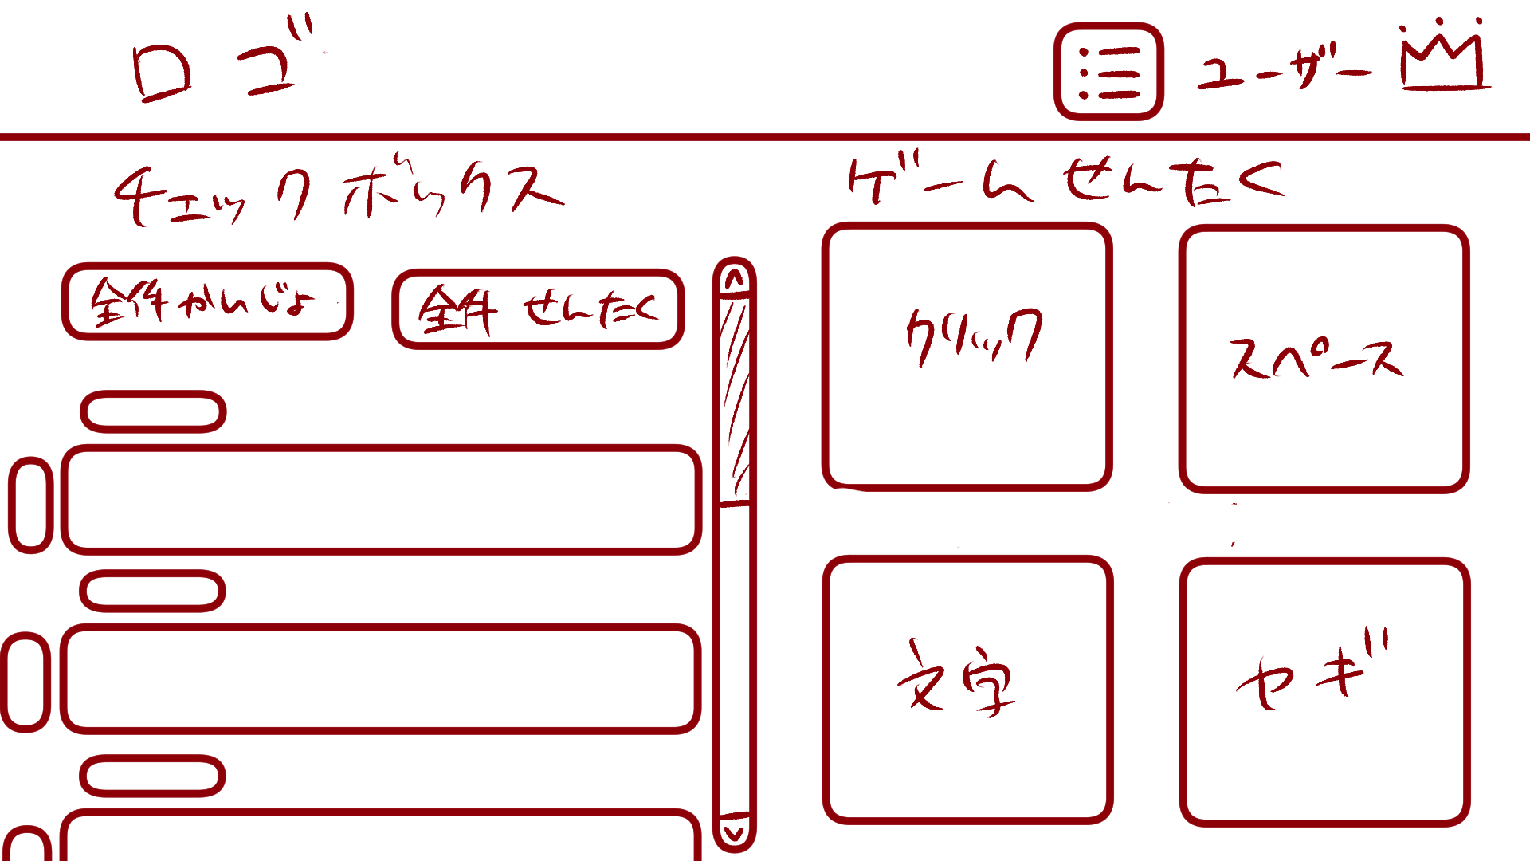

１
２

４
３

６
７
５

９

８

ヤギのご飯ゲームは、愚痴が６つ以上選択された場合、ランダムで５つ表示されます。

10

 | 機能設計

 |  |  | 「１ チェックボックスタイトル」
 |  |  |  | チェックボックスのタイトルを表示する。

 |  |  | 「２ ゲーム選択タイトル」
 |  |  |  | ゲーム選択のタイトルを表示する。

 |  |  | 「３ 全件解除ボタン」クリック
 |  |  |  | チェックボックスの選択全件解除を行う。

 |  |  | 「４ 全件選択ボタン」クリック
 |  |  |  | チェックボックスの全件選択を行う。

 |  |  | 「５ チェックボックス」クリック
 |  |  |  | チェックボックスを表示する。

 |  |  | 「６ クリック破壊ゲーム画面遷移ボタン」クリック
 |  |  |  | クリック破壊ゲーム画面に遷移する。

 |  |  | 「７ スペースキー連打ゲーム画面遷移ボタン」クリック
 |  |  |  | スペースキー連打ゲーム画面に遷移する。

 |  |  | 「８ 文字クリックゲーム画面遷移ボタン」クリック
 |  |  |  | 文字クリックゲーム画面に遷移する。

 |  |  | 「９ ヤギのご飯ゲーム画面遷移ボタン」クリック
 |  |  |  | ヤギのご飯ゲーム画面に遷移する。

 |  |  | 「１０ ヤギのご飯ゲーム注意書き」
 |  |  |  | 「ヤギのご飯ゲームは、愚痴が６つ以上選択された場合、ランダムで５つ表示されます。」と表示する。

 | 項目定義書

 | No |  | 物理名 |  | 論理名 |  | 画面型 |  | データ型 | min | max | DBテーブル |  | DBカラム | 備考
 |  | 1 | checkbox_title |  | チェックボックスタイトル |  | Title |  | String
 |  | 2 | gameselect_title |  | ゲーム選択タイトル |  | Title |  | String
 |  | 3 | cancelall_button |  | 全件解除ボタン |  | Button
 |  | 4 | selectall_button |  | 全件選択ボタン |  | Button
 |  | 5 | checkbox |  | チェックボックス |  | Checkbox
 |  | 6 | clickgame_button |  | クリック破壊ゲーム画面遷移ボタン |  | Button
 |  | 7 | spacegame_button |  | スペースキー連打ゲーム画面遷移ボタン |  | Button
 |  | 8 | nicogame_button |  | 文字クリックゲーム画面遷移ボタン |  | Button
 |  | 9 | lambgame_button |  | ヤギのご飯ゲーム画面遷移ボタン |  | Button
 |  | 10 | lamb_note |  | ヤギのご飯ゲーム注意書きテキスト |  | Text |  | String

クリック破壊ゲーム説明ポップアップ
外部設計書 |  |  |  |  |  | 画面名 |  | クリック破壊ゲーム説明ポップアップ |  |  |  | 作成者 | 佐野友樹 |  |  | 更新者
 |  |  |  |  |  | システム名 |  | まめぇまめぇ |  |  |  | 作成日 | 2023-06-12 |  |  | 更新日
 |  |  |  |  |  | 備考

 | 画面設計

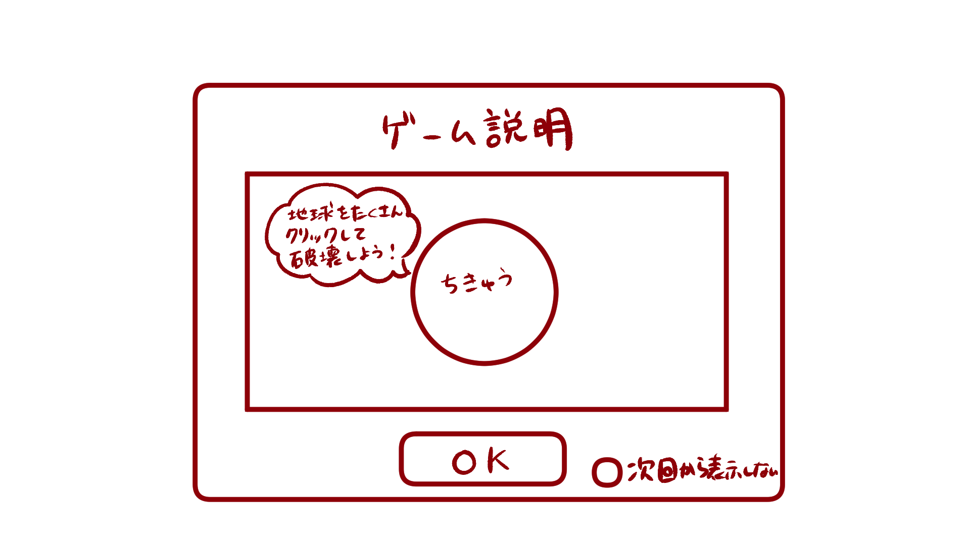

１

２

 | 機能設計

 |  |  | 「１ クリック破壊ゲーム説明ポップアップ」
 |  |  |  | 説明を見て、ゲームを開始する場合は「OK」をクリック。
 |  |  |  | OKをクリックした場合クリック破壊ゲーム画面へ遷移する。

 |  |  | 「２ 次回から表示しないチェックボックス」クリック
 |  |  |  | 「次回から表示しない」にチェックマークをつけると次回からクリック破壊ゲーム説明ポップアップが表示されない。

 | 項目定義書

 | No |  | 物理名 |  | 論理名 |  | 画面型 |  | データ型 | min | max | DBテーブル |  | DBカラム | 備考
 |  | 1 | d_earth_clickgame_popup |  | クリック破壊ゲーム説明ポップアップ |  | Pop up
 |  | 2 | no_showagain_checkbox |  | 次回から表示しないチェックボックス |  | Checkbox

クリック破壊ゲーム
外部設計書 |  |  |  |  |  | 画面名 |  | クリック破壊ゲーム |  |  |  | 作成者 | 佐野友樹 |  |  | 更新者
 |  |  |  |  |  | システム名 |  | まめぇまめぇ |  |  |  | 作成日 | 2023-06-12 |  |  | 更新日
 |  |  |  |  |  | 備考

 | 画面設計

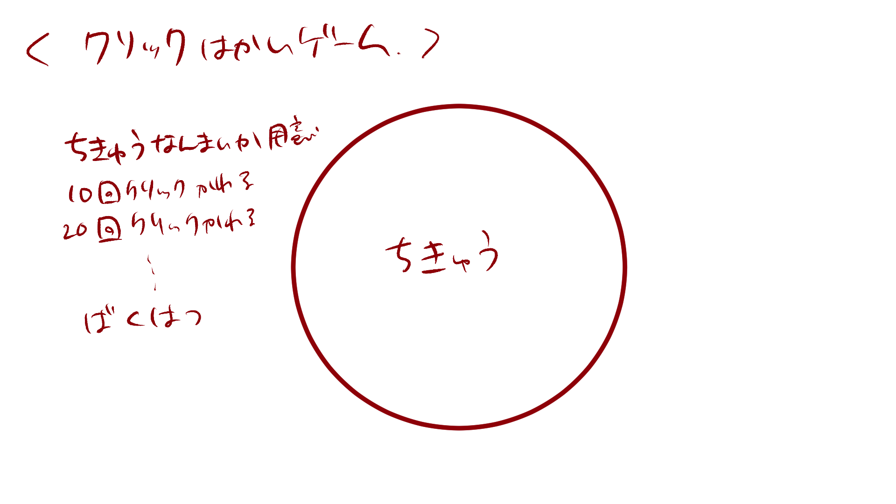
１
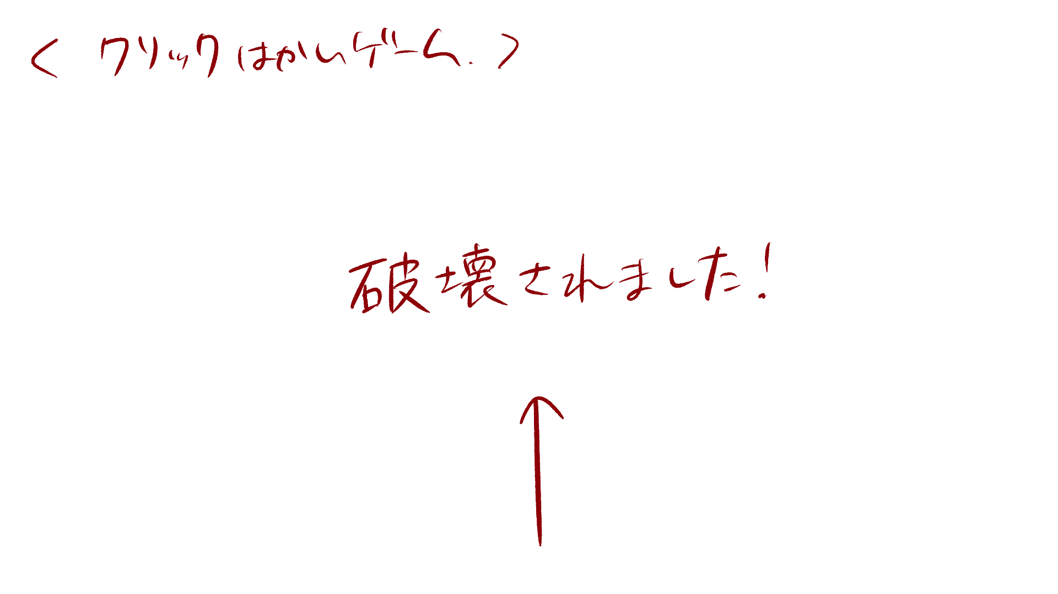

６

２～５

 | 機能設計

 |  |  | 「１ クリック破壊ゲームタイトル」
 |  |  |  | クリック破壊ゲームのタイトルを表示する。

 |  |  | 「２ 地球画像１」クリック
 |  |  |  | ページ表示と同時に表示する。
 |  |  |  | 地球画像１を18回クリックすると画像を消去する。
 |  |  |  | クリックに効果音を付ける。

 |  |  | 「３ 地球画像２」クリック
 |  |  |  | 地球画像１消去後、地球画像２を表示する。
 |  |  |  | 地球画像２を16回クリックすると画像を消去する。
 |  |  |  | クリックに効果音を付ける。

 |  |  | 「４ 地球画像３」クリック
 |  |  |  | 地球画像２消去後、地球画像３を表示する。
 |  |  |  | 地球画像３を16回クリックすると画像を消去する。
 |  |  |  | クリックに効果音を付ける。

 |  |  | 「５ 地球画像４」
 |  |  |  | 地球画像３消去後、地球画像４を表示する。
 |  |  |  | 地球画像４は３秒後エフェクト、効果音と共に消去する。

 |  |  | 「３ 破壊終了テキスト」クリック
 |  |  |  | 画像４が消去された後、テキストを表示する。
 |  |  |  | テキストをクリックした場合、ゲーム終了ポップアップ画面へ遷移する。

 | 項目定義書

 | No |  | 物理名 |  | 論理名 |  | 画面型 |  | データ型 | min | max | DBテーブル |  | DBカラム | 備考
 |  | 1 | earth_clickgame_title |  | クリック破壊ゲームタイトル |  | Title
 |  | 2 | earth_image1 |  | 地球画像1 |  | Image |  |  |  |  |  |  |  | ページの背景黒
 |  | 3 | earth_image2 |  | 地球画像2 |  | Image
 |  | 4 | earth_image3 |  | 地球画像3 |  | Image
 |  | 5 | earth_image4 |  | 地球画像4 |  | Image
 |  | 6 | end_text |  | 破壊終了テキスト |  | Link |  | String

スペースキー連打ゲーム説明ポップアップ
外部設計書 |  |  |  |  |  | 画面名 |  | スペースキー連打ゲーム説明ポップアップ |  |  |  | 作成者 | 佐野友樹 |  |  | 更新者
 |  |  |  |  |  | システム名 |  | まめぇまめぇ |  |  |  | 作成日 | 2023-06-12 |  |  | 更新日
 |  |  |  |  |  | 備考

 | 画面設計



１

２

 | 機能設計

 |  |  | 「１ スペースキー連打ゲーム説明ポップアップ」
 |  |  |  | 説明を見て、ゲームを開始する場合は「OK」をクリック。
 |  |  |  | OKをクリックした場合スペースキー連打ゲーム画面へ遷移する。

 |  |  | 「２ 次回から表示しないチェックボックス」クリック
 |  |  |  | 「次回から表示しない」にチェックマークをつけると次回からスペースキー連打ゲーム説明ポップアップが表示されない。

 | 項目定義書

 | No |  | 物理名 |  | 論理名 |  | 画面型 |  | データ型 | min | max | DBテーブル |  | DBカラム | 備考
 |  | 1 | d_earth_spacegame_popup |  | クリック破壊ゲーム説明ポップアップ |  | Pop up
 |  | 2 | no_showagain_checkbox |  | 次回から表示しないチェックボックス |  | Checkbox

スペースキー連打ゲーム
外部設計書 |  |  |  |  |  | 画面名 |  | スペースキー連打ゲーム |  |  |  | 作成者 | 佐野友樹 |  |  | 更新者
 |  |  |  |  |  | システム名 |  | まめぇまめぇ |  |  |  | 作成日 | 2023-06-12 |  |  | 更新日
 |  |  |  |  |  | 備考

 | 画面設計

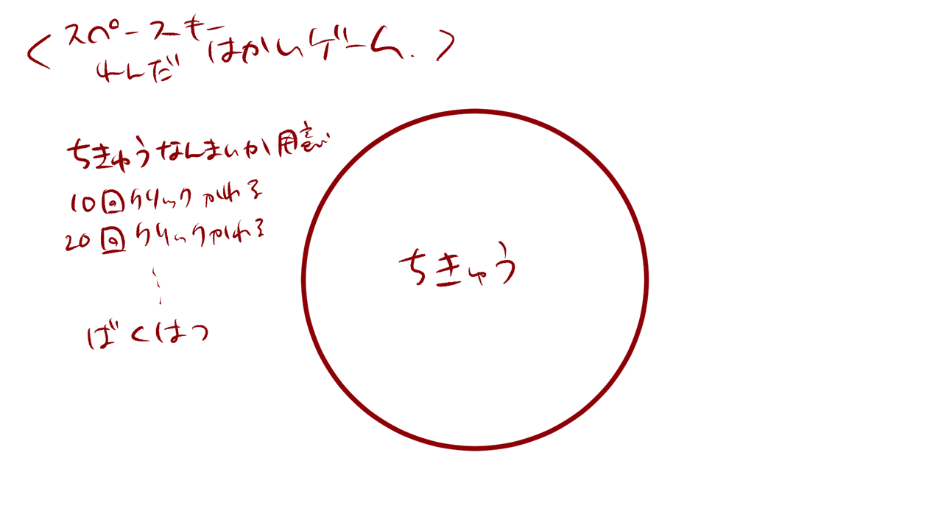
１


６

２～５

 | 機能設計

 |  |  | 「１ スペースキー連打ゲームタイトル」
 |  |  |  | スペースキー連打ゲームのタイトルを表示する。

 |  |  | 「２ 地球画像１」スペースキープッシュ
 |  |  |  | ページ表示と同時に表示する。
 |  |  |  | 18回スペースキーをタップすると画像を消去する。
 |  |  |  | クリックに効果音を付ける。

 |  |  | 「３ 地球画像２」クリック
 |  |  |  | 地球画像１消去後、地球画像２を表示する。
 |  |  |  | 16回スペースキーをタップすると画像を消去する。
 |  |  |  | クリックに効果音を付ける。

 |  |  | 「４ 地球画像３」クリック
 |  |  |  | 地球画像２消去後、地球画像３を表示する。
 |  |  |  | 16回スペースキーをタップすると画像を消去する。
 |  |  |  | クリックに効果音を付ける。

 |  |  | 「５ 地球画像４」
 |  |  |  | 地球画像３消去後、地球画像４を表示する。
 |  |  |  | 地球画像４は３秒後エフェクト、効果音と共に消去する。

 |  |  | 「６ 破壊終了テキスト」クリック
 |  |  |  | 画像４が消去された後、テキストを表示する。
 |  |  |  | テキストをクリックした場合、ゲーム終了ポップアップ画面へ遷移する。

 | 項目定義書

 | No |  | 物理名 |  | 論理名 |  | 画面型 |  | データ型 | min | max | DBテーブル |  | DBカラム | 備考
 |  | 1 | earth_spacegame_title |  | スペースキー連打ゲームタイトル |  | Title
 |  | 2 | earth_image1 |  | 地球画像1 |  | Image |  |  |  |  |  |  |  | ページの背景黒
 |  | 3 | earth_image2 |  | 地球画像2 |  | Image
 |  | 4 | earth_image3 |  | 地球画像3 |  | Image
 |  | 5 | earth_image4 |  | 地球画像4 |  | Image
 |  | 6 | end_text |  | 破壊終了テキスト |  | Link |  | String

文字クリックゲーム説明ポップアップ
外部設計書 |  |  |  |  |  | 画面名 |  | 文字クリックゲームポップアップ |  |  |  | 作成者 | 佐野友樹 |  |  | 更新者
 |  |  |  |  |  | システム名 |  | まめぇまめぇ |  |  |  | 作成日 | 2023-06-12 |  |  | 更新日
 |  |  |  |  |  | 備考

 | 画面設計

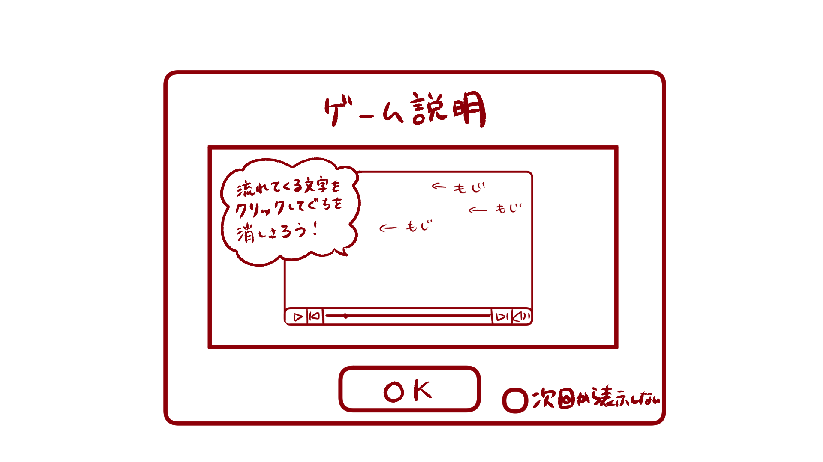

１

２

 | 機能設計

 |  |  | 「１ 文字クリックゲーム説明ポップアップ」
 |  |  |  | 説明を見て、ゲームを開始する場合は「OK」をクリック。
 |  |  |  | OKをクリックした場合文字クリックゲーム画面へ遷移する。

 |  |  | 「２ 次回から表示しないチェックボックス」クリック
 |  |  |  | 「次回から表示しない」にチェックマークをつけると次回から文字クリックゲーム説明ポップアップが表示されない。

 | 項目定義書

 | No |  | 物理名 |  | 論理名 |  | 画面型 |  | データ型 | min | max | DBテーブル |  | DBカラム | 備考
 |  | 1 | d_moji_clickgame_popup |  | クリック破壊ゲーム説明ポップアップ |  | Pop up
 |  | 2 | no_showagain_checkbox |  | 次回から表示しないチェックボックス |  | Checkbox

文字クリックゲーム
外部設計書 |  |  |  |  |  | 画面名 |  | 文字クリックゲーム |  |  |  | 作成者 | 佐野友樹 |  |  | 更新者
 |  |  |  |  |  | システム名 |  | まめぇまめぇ |  |  |  | 作成日 | 2023-06-12 |  |  | 更新日
 |  |  |  |  |  | 備考

 | 画面設計

１
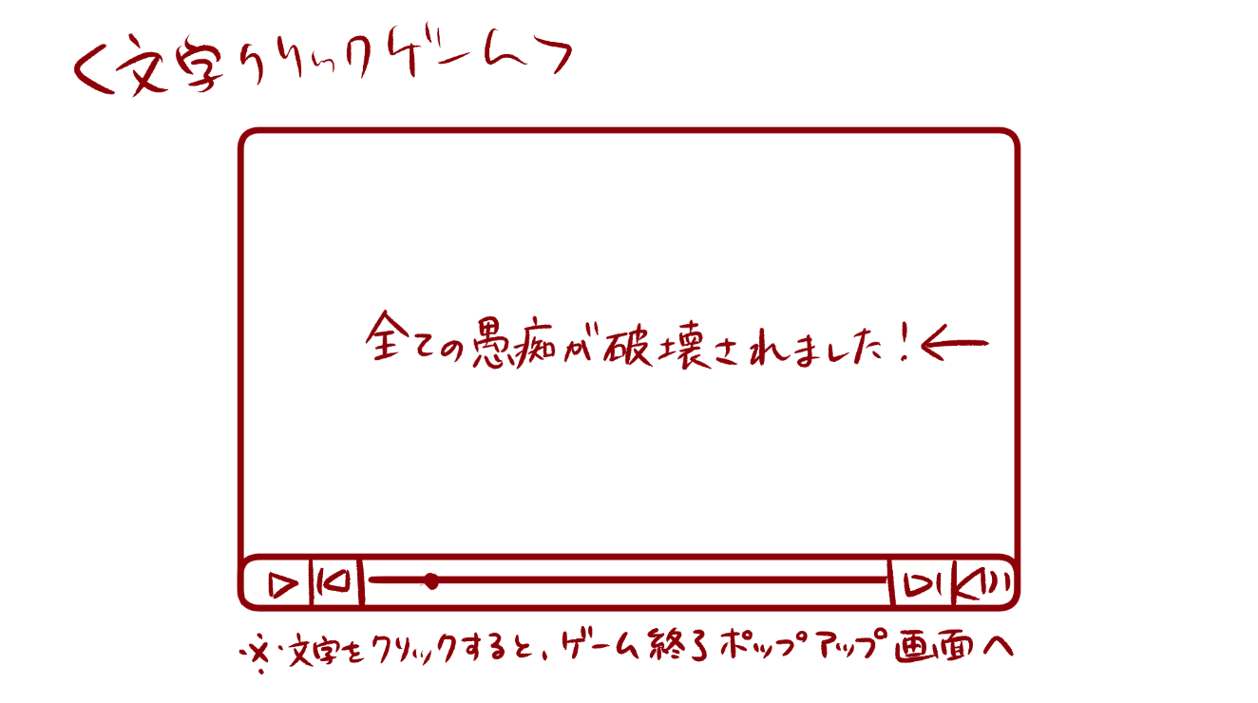
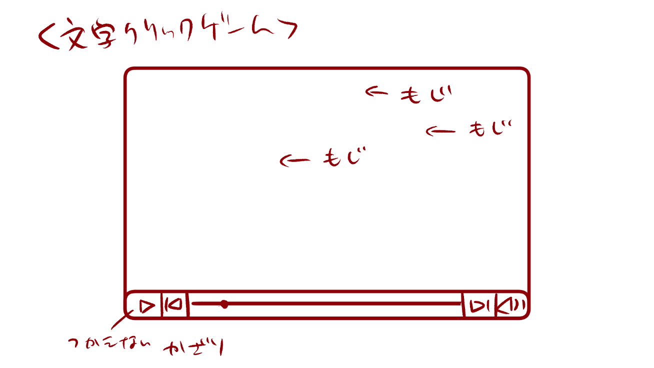

３

４

２

 | 機能設計

 |  |  | 「１ 文字クリックゲームタイトル」
 |  |  |  | 文字クリックゲームのタイトルを表示する。

 |  |  | 「２ 動画風画像」
 |  |  |  | 動画を再生している風の画像を表示する。

 |  |  | 「３ 愚痴画像」クリック
 |  |  |  | 選択した愚痴のテキストを画像化し、動画風画像の右端から左端に向かって愚痴画像を流す。
 |  |  |  | 愚痴画像をクリックすると、愚痴画像は割れる。割れた画像は画面下に溜まっていく。
 |  |  |  | 愚痴画像は３秒間で横断する。

 |  |  | 「４ 文字破壊終了テキスト」クリック
 |  |  |  | 愚痴画像がすべて消去された後、テキストを愚痴画像と同様に画面右端から画面中央に向かって流れて止まる。
 |  |  |  | テキストをクリックすると、ゲーム終了ポップアップ画面へ遷移する。

 | 項目定義書

 | No |  | 物理名 |  | 論理名 |  | 画面型 |  | データ型 | min | max | DBテーブル |  | DBカラム | 備考
 |  | 1 | moji_clickgame_title |  | 文字クリックゲームタイトル |  | Title
 |  | 2 | movielike_image |  | 動画風画像 |  | Image
 |  | 3 | murmurs_image |  | 愚痴画像 |  | Image |  |  |  |  | murmrus |  | murmur,check
 |  | 4 | moji_end_text |  | 文字破壊終了テキスト |  | Link |  | String

ヤギのご飯ゲーム説明ポップアップ1
外部設計書 |  |  |  |  |  | 画面名 |  | ヤギのご飯ゲーム説明ポップアップ１ |  |  |  | 作成者 | 佐野友樹 |  |  | 更新者
 |  |  |  |  |  | システム名 |  | まめぇまめぇ |  |  |  | 作成日 | 2023-06-12 |  |  | 更新日
 |  |  |  |  |  | 備考

 | 画面設計

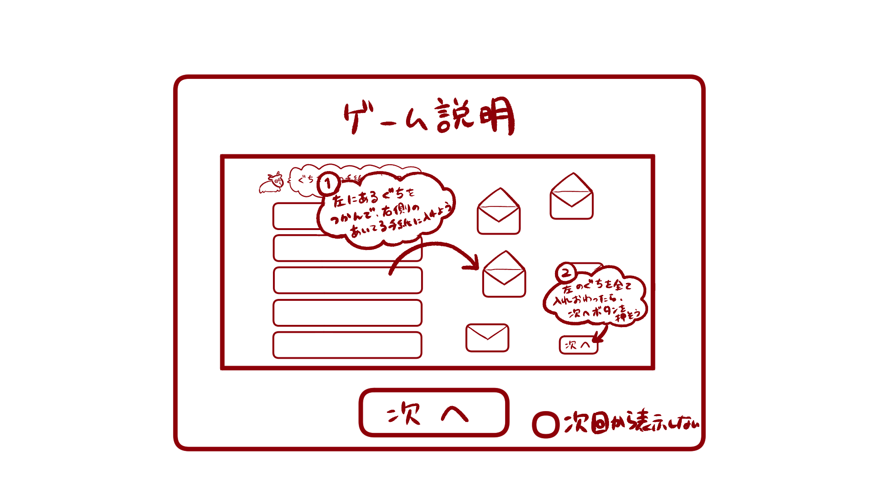
１

２

 | 機能設計

 |  |  | 「１ ヤギのご飯ゲーム説明ポップアップ１」
 |  |  |  | 説明を見て、ヤギのご飯ゲーム説明ポップアップ２へ遷移する場合は「次へ」をクリック。
 |  |  |  | 「次へ」をクリックした場合ヤギのご飯ゲーム説明ポップアップ２へ遷移する。

 |  |  | 「２ 次回から表示しないチェックボックス」クリック
 |  |  |  | 「次回から表示しない」にチェックマークをつけると次回からヤギのご飯ゲーム説明ポップアップ１，２が表示されない。

 | 項目定義書

 | No |  | 物理名 |  | 論理名 |  | 画面型 |  | データ型 | min | max | DBテーブル |  | DBカラム | 備考
 |  | 1 | d_lambgame_popup1 |  | ヤギのご飯ゲーム説明ポップアップ１ |  | Pop up
 |  | 2 | no_showagain_checkbox |  | 次回から表示しないチェックボックス |  | Checkbox

ヤギのご飯ゲーム説明ポップアップ2
外部設計書 |  |  |  |  |  | 画面名 |  | ヤギのご飯ゲーム説明ポップアップ２ |  |  |  | 作成者 | 佐野友樹 |  |  | 更新者
 |  |  |  |  |  | システム名 |  | まめぇまめぇ |  |  |  | 作成日 | 2023-06-12 |  |  | 更新日
 |  |  |  |  |  | 備考

 | 画面設計

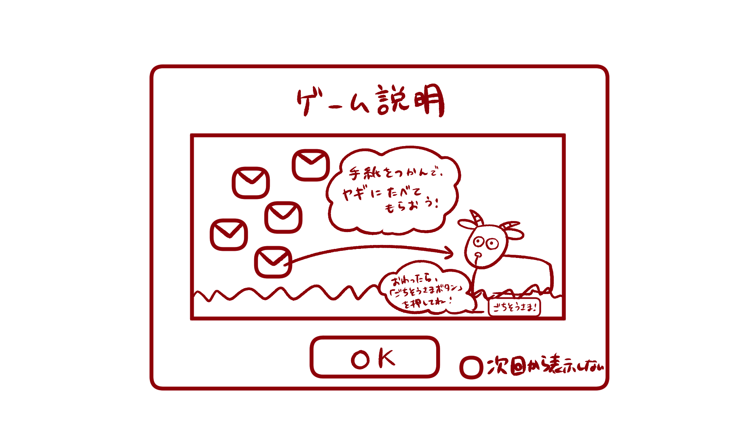

１

２

 | 機能設計

 |  |  | 「１ ヤギのご飯ゲーム説明ポップアップ２」
 |  |  |  | 説明を見て、ゲームを開始する場合は「OK」をクリック。
 |  |  |  | OKをクリックした場合ヤギのご飯ゲーム画面（手紙選択）へ遷移する。

 |  |  | 「２ 次回から表示しないチェックボックス」クリック
 |  |  |  | 「次回から表示しない」にチェックマークをつけると次回からヤギのご飯ゲーム説明ポップアップ１，２が表示されない。

 | 項目定義書

 | No |  | 物理名 |  | 論理名 |  | 画面型 |  | データ型 | min | max | DBテーブル |  | DBカラム | 備考
 |  | 1 | d_lambgame_popup2 |  | ヤギのご飯ゲーム説明ポップアップ２ |  | Pop up
 |  | 2 | no_showagain_checkbox |  | 次回から表示しないチェックボックス |  | Checkbox

ヤギのご飯ゲーム（手紙選択）
外部設計書 |  |  |  |  |  | 画面名 |  | ヤギのご飯ゲーム（手紙選択） |  |  |  | 作成者 | 佐野友樹 |  |  | 更新者
 |  |  |  |  |  | システム名 |  | まめぇまめぇ |  |  |  | 作成日 | 2023-06-12 |  |  | 更新日
 |  |  |  |  |  | 備考

 | 画面設計

１
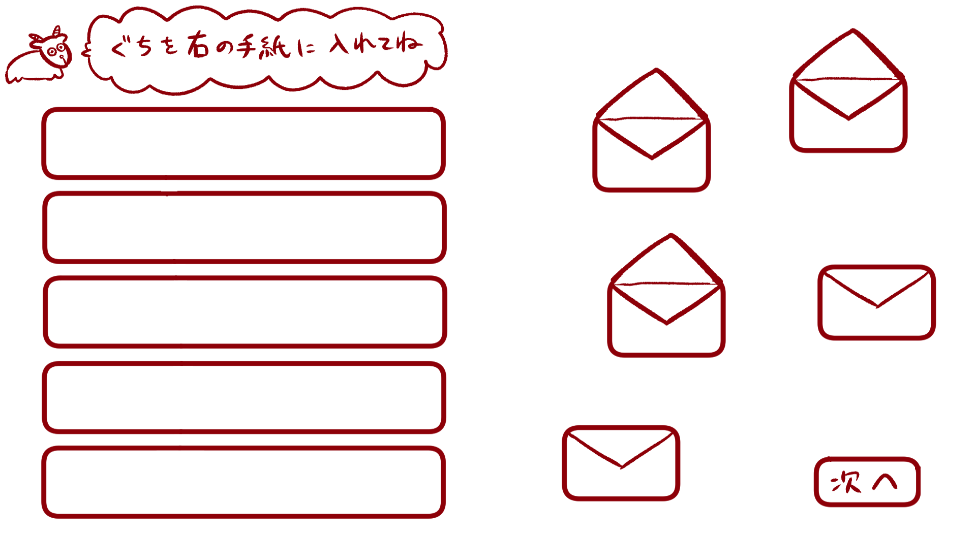

３

４

２

５

 | 機能設計

 |  |  | 「１ タイトル画像」
 |  |  |  | 「ぐちを右の手紙に入れてね」と書いた画像を表示する。

 |  |  | 「２ 愚痴テキスト」ドラッグ＆ドロップ
 |  |  |  | ユーザが選択した愚痴を表示する。ユーザが６つ以上愚痴を選択した場合、ランダムで５つ表示する。

 |  |  | 「３ 手紙画像（開）」
 |  |  |  | 開いている状態の手紙の画像を表示する。愚痴がドラッグ＆ドロップされると開いている手紙の画像を消去する。

 |  |  | 「４ 手紙画像（閉）」
 |  |  |  | 愚痴がドラッグ＆ドロップされると閉じている手紙の画像を表示する。

 |  |  | 「５ 次へボタン」クリック
 |  |  |  | ヤギのご飯ゲーム（手紙給仕）画面へ遷移する。
 |  |  |  | 全ての愚痴を手紙（開）にドラッグ＆ドロップしなければ次へボタンをクリックすることはできない。

 | 項目定義書

 | No |  | 物理名 |  | 論理名 |  | 画面型 |  | データ型 | min | max | DBテーブル |  | DBカラム | 備考
 |  | 1 | title_image |  | タイトル画像 |  | Image
 |  | 2 | murmurs_text |  | 愚痴テキスト |  | Text |  | String |  |  | murmurs |  | murmur,check
 |  | 3 | letter_open |  | 手紙画像（開） |  | Image
 |  | 4 | letter_close |  | 手紙画像（閉） |  | Image
 |  | 5 | next_button |  | 次へボタン |  | Button

ヤギのご飯ゲーム (手紙給仕)
外部設計書 |  |  |  |  |  | 画面名 |  | ヤギのご飯ゲーム（手紙給仕） |  |  |  | 作成者 | 佐野友樹 |  |  | 更新者
 |  |  |  |  |  | システム名 |  | まめぇまめぇ |  |  |  | 作成日 | 2023-06-12 |  |  | 更新日
 |  |  |  |  |  | 備考

 | 画面設計

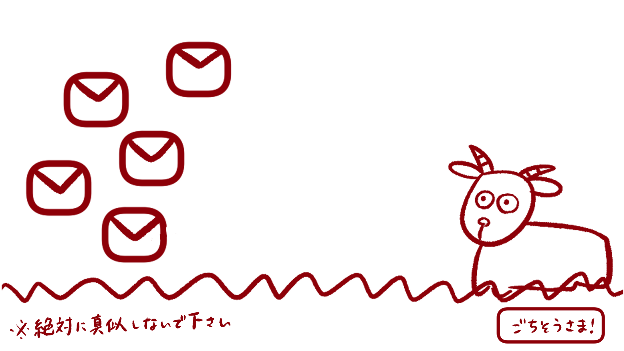

１

２

３

４

６
５

７
８

 | 機能設計

 |  |  | 「１ 手紙画像１」
 |  |  |  | 手紙の画像を表示する。ドラッグ＆ドロップ可能。

 |  |  | 「２ 手紙画像２」
 |  |  |  | 愚痴が１つだった場合は表示しない。
 |  |  |  | 手紙の画像を表示する。ドラッグ＆ドロップ可能。

 |  |  | 「３ 手紙画像３」
 |  |  |  | 愚痴が２つだった場合は表示しない。
 |  |  |  | 手紙の画像を表示する。ドラッグ＆ドロップ可能。

 |  |  | 「４ 手紙画像４」
 |  |  |  | 愚痴が３つだった場合は表示しない。
 |  |  |  | 手紙の画像を表示する。ドラッグ＆ドロップ可能。

 |  |  | 「５ 手紙画像５」
 |  |  |  | 愚痴が４つだった場合は表示しない。
 |  |  |  | 手紙の画像を表示する。ドラッグ＆ドロップ可能。

 |  |  | 「６ ヤギgif」
 |  |  |  | ヤギのgifを表示する。手紙をドラッグ＆ドロップする場合、３秒間動かす。

 |  |  | 「７ 草画像」
 |  |  |  | 草の画像を表示する。
 |  |  |  | 草の画像内に注意書きを書きこむ。

 |  |  | 「８ ごちそうさまボタン」
 |  |  |  | ゲーム終了ホップアップ画面へ遷移する。
 |  |  |  | 全ての手紙をヤギにドラッグ＆ドロップしなければごちそうさまボタンをクリックすることはできない。

 | 項目定義書

 | No |  | 物理名 |  | 論理名 |  | 画面型 |  | データ型 | min | max | DBテーブル |  | DBカラム | 備考
 |  | 1 | letter_1 |  | 手紙画像１ |  | Image
 |  | 2 | letter_2 |  | 手紙画像２ |  | Image
 |  | 3 | letter_3 |  | 手紙画像３ |  | Image
 |  | 4 | letter_4 |  | 手紙画像４ |  | Image
 |  | 5 | letter_5 |  | 手紙画像５ |  | Image
 |  | 6 | lamb_gif |  | ヤギgif |  | Gif
 |  | 7 | grass_image |  | 草画像 |  | Image
 |  | 8 | finish_button |  | ごちそうさまボタン |  | Button

ゲーム終了ポップアップ画面
外部設計書 |  |  |  |  |  | 画面名 |  | ゲーム終了ポップアップ画面 |  |  |  | 作成者 | 佐野友樹 |  |  | 更新者
 |  |  |  |  |  | システム名 |  | まめぇまめぇ |  |  |  | 作成日 | 2023-06-12 |  |  | 更新日
 |  |  |  |  |  | 備考

 | 画面設計

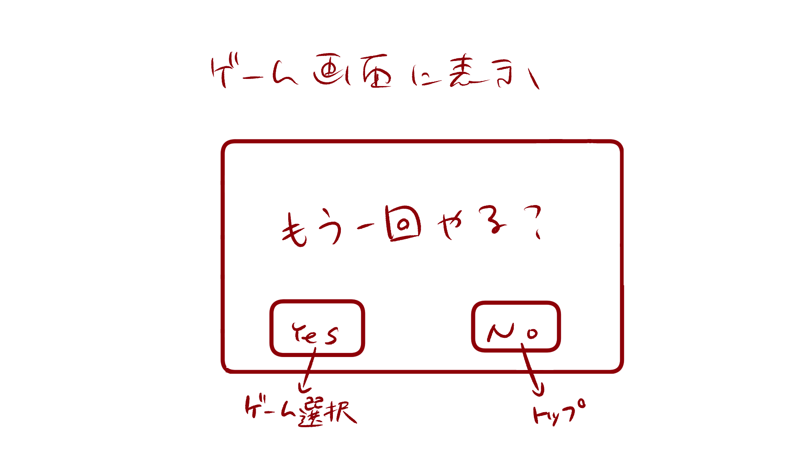

１

 | 機能設計

 |  |  | 「１ ゲーム終了ポップアップ」
 |  |  |  | もう一度ゲームを開始する場合は「Yes」、トップ画面へ戻る場合は「No」をクリック。
 |  |  |  | Yesを選択した場合はゲーム選択.チェックボックス画面へ遷移する。
 |  |  |  | Noを選択した場合はトップへ遷移する。

 | 項目定義書

 | No |  | 物理名 |  | 論理名 |  | 画面型 |  | データ型 | min | max | DBテーブル |  | DBカラム | 備考
 |  | 1 | gameend_popup |  | ゲーム終了ポップアップ |  | Pop up

